SALES SUMMARY SHEET
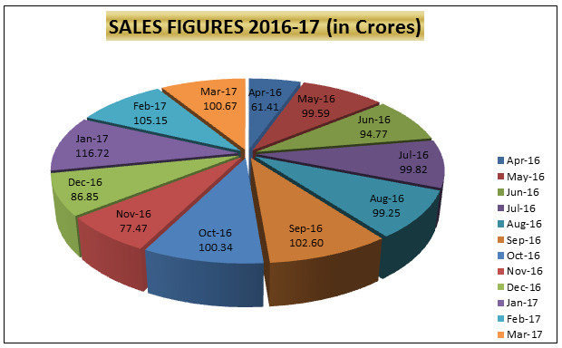
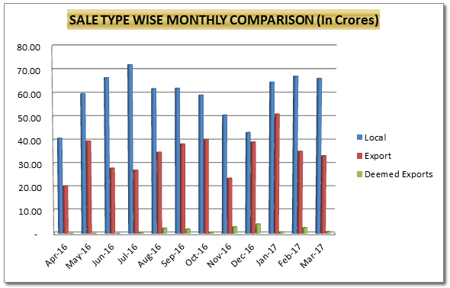
SUMMARY OF THE MONTH OF MAR - 2017

Row Labels | Sum of Quantity | Sum of Access Value
FATTY ACID | 2,565.912 | 279,240,720.85
CT-1 | 0.720 | 295,200.00
EXPORT | 1,029.105 | 121,585,490.90
LOCAL | 1,536.085 | 152,784,775.37
SUPPL. INV | 0.002 | 4,575,254.58
FATTY ALCOHOL | 5,765.149 | 687,832,661.03
CT-1 | 53.000 | 5,285,200.00
CT-3 | 59.400 | 8,805,600.00
EXPORT | 1,906.394 | 205,423,756.34
LOCAL | 3,746.355 | 468,318,104.69
GLYCERIN | 598.170 | 30,330,049.85
EXPORT | 19.910 | 1,083,614.40
LOCAL | 578.260 | 29,246,435.45
HYDRO-GAS | 259,581.000 | 6,749,106.00
LOCAL | 259,581.000 | 6,749,106.00
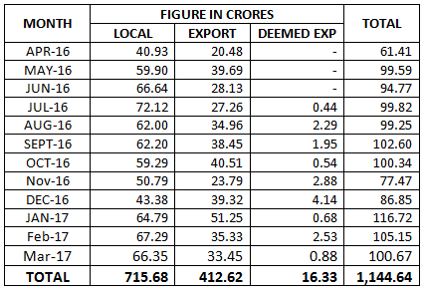
OTHERS | 337.220 | 576,855.97
EXPORT | 144.000 | 45,356.52
SCRAP | 193.220 | 531,499.45
SOAP FLAKES | 0.001 | 536,030.06
SUPPL. INV | 0.001 | 536,030.06
WAX | 12.250 | 1,477,500.00
CT-1 | 6.000 | 744,000.00
LOCAL | 6.250 | 733,500.00
Grand Total | 268,859.702 | 1,006,742,923.76

